Sheet1
2023年“S”项目喷绘广告采购报价表
序号 | 物资名称 | 规格型号 | 数量 | 单位 | 全费用单价限价（元） | 供应商所报单价（元） | 合计 | 参考照片 | 备注
1 | 公益广告 | 30mm*30mm木方条框边，广告喷绘2m*1.5m | 1000 | 块 | 55 |  |  | 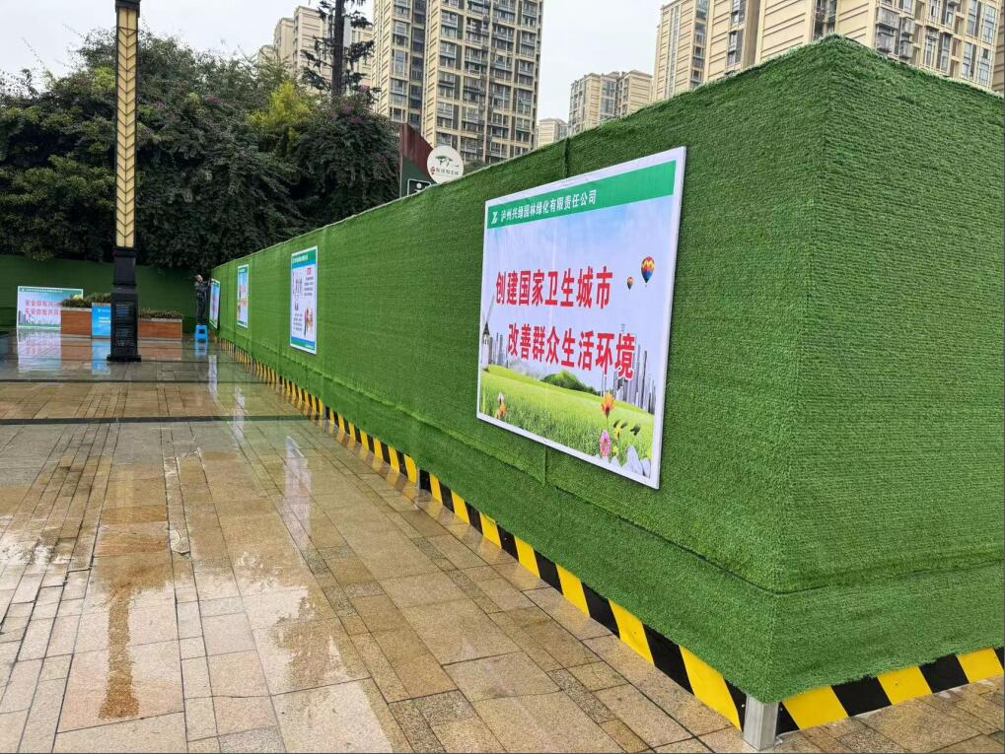 | 每8米为一个标准段
合价 （开具税率： ）
备注：1.以上报价均为含税到场价；2.要求税率为1%或3%或13%的增值税专票。
 |  |  |  |  | 报价单位：
 |  |  |  |  | 法人或委托代表人及电话：
 |  |  |  |  | 时间： 年 月 日

